UI Backlog
UI-аудит и план улучшений dogmeet.ru
Прогресс: 8/8 · Обновлено: 2026-09-11

ID | Приоритет | Статус | Фазы | Задача | Зачем | Описание проблемы | Промпт на реализацию | Критерии приёмки | Скриншоты до | Скриншоты после | QA / тест | Визуальное доказательство до | Визуальное доказательство после
UI-01 | P0 | Готово | Аналитика → макет → разработка → тестирование | Показывать browser guide только внутри мессенджеров | Убирает лишний шаг и снижает риск, что пользователь решит, будто сайт не работает. | Сейчас экран «Откройте сайт в браузере» появляется и в обычном Safari/Chrome. Условие должно срабатывать только для in-app browser, а основная и share-страница должны использовать один компонент guide. | Проведи минимальный рефакторинг: вынеси дублирующийся browser guide в общий компонент, добавь чистую проверку in-app browser для Telegram, VK, Instagram, Facebook и Android WebView, не показывай guide в обычном Safari/Chrome/Firefox/Chromium. Для share-flow сохрани текущую обработку ссылки и данные. | Обычный браузер сразу переходит к локации/списку; in-app browser видит guide; main и share используют один компонент; unit/e2e проверка user-agent. | screenshots/browser-guide-android.png; screenshots/browser-guide-ios.png | screenshots/after-browser-guide.png | UI-01 e2e/user-agent checks: 16 passed | 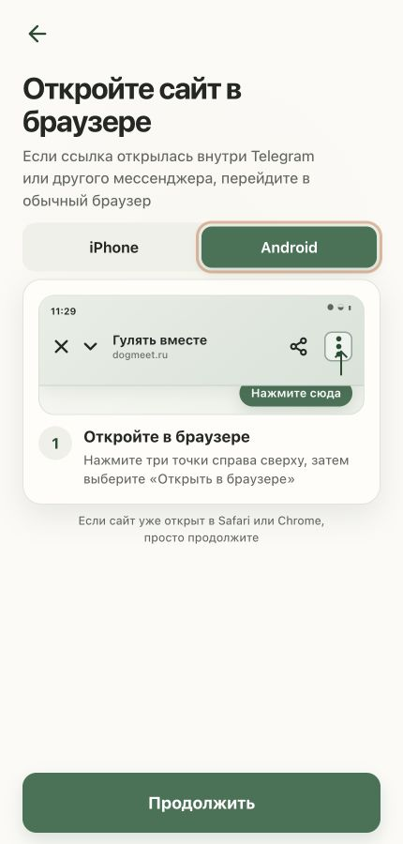 | 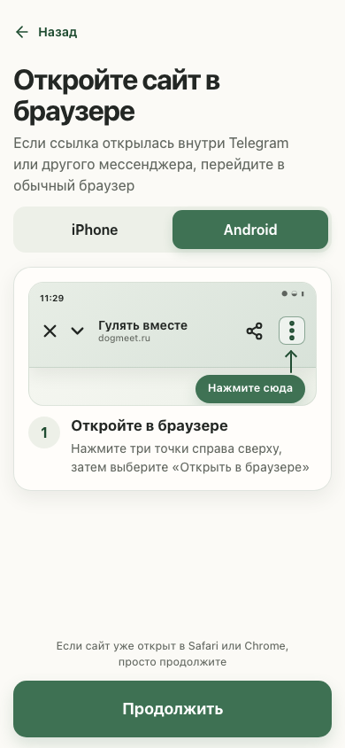
UI-02 | P0 | Готово | Аналитика → макет → разработка → тестирование | Добавить явный «Назад» и понятные действия | Возвращает пользователю контроль навигации и сокращает путь к добавлению питомца. | Вторичные экраны опираются только на системную историю браузера, а блокирующее окно создания прогулки заканчивается кнопкой «Хорошо». | Добавь один переиспользуемый back-control на вторичные полноэкранные экраны, подключи его к существующей истории навигации и не ломай dock-flow. В модалке без питомца замени нейтральное «Хорошо» на действие «Добавить питомца». | Back-control виден на location, location-request, pet, announce, collections и share preview; кнопка возвращает в ожидаемый экран; модалка содержит CTA «Добавить питомца». | screenshots/add-walk-page.png; screenshots/nearby-page.png | screenshots/after-announce.png | UI-02 navigation/CTA e2e: 20 passed; full regression: 128 passed | 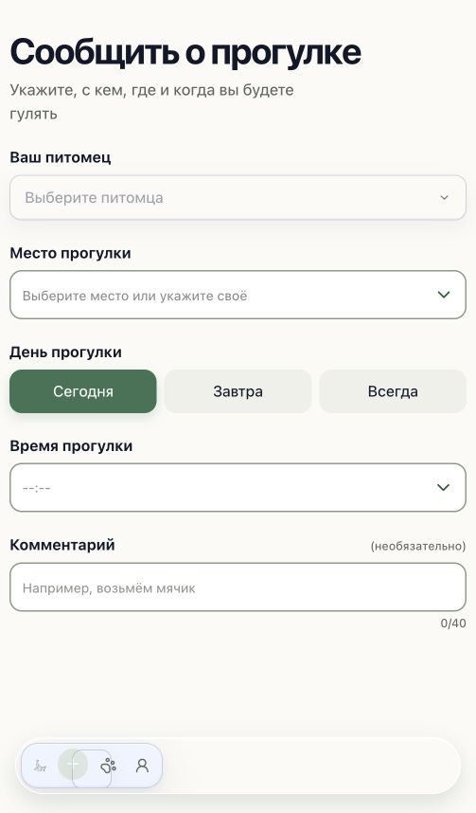 | 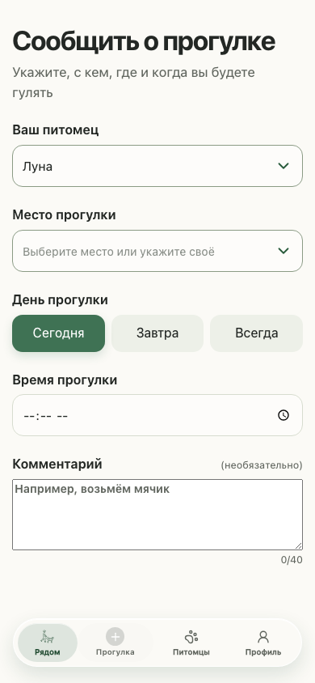
UI-03 | P1 | Готово | Аналитика → макет → разработка → тестирование | Сделать desktop layout честно адаптивным | Повышает читаемость на ноутбуках и убирает ощущение сломанной верстки. | На desktop viewport приложение остаётся узким мобильным shell, из-за чего пустует экран и интерфейс выглядит как растянутое мобильное окно. | Сохрани мобильный визуальный язык, но на desktop расширь app-shell до комфортной ширины, выстрой рабочую область и карточки в readable layout, оставь dock привязанным к shell. Не добавляй новую UI-библиотеку и не меняй IA. | На desktop shell использует доступную ширину с max-width, контент не выглядит как 430px-колонка, горизонтального overflow нет, мобильные размеры не ухудшились. | screenshots/nearby-page.png | screenshots/after-desktop.png | UI-03/UI-04 responsive and dock e2e: 8 passed | 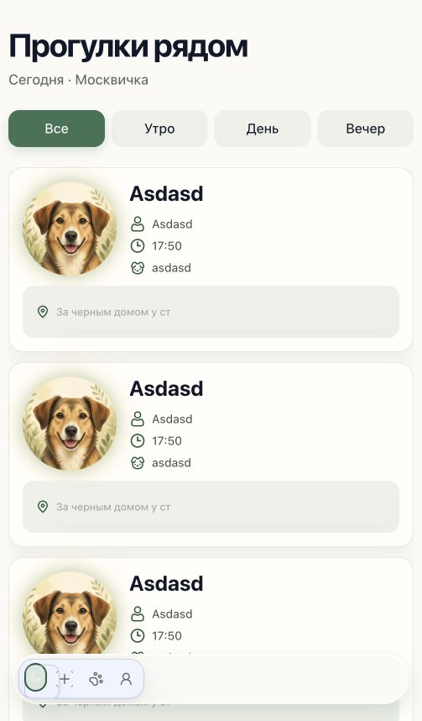 | 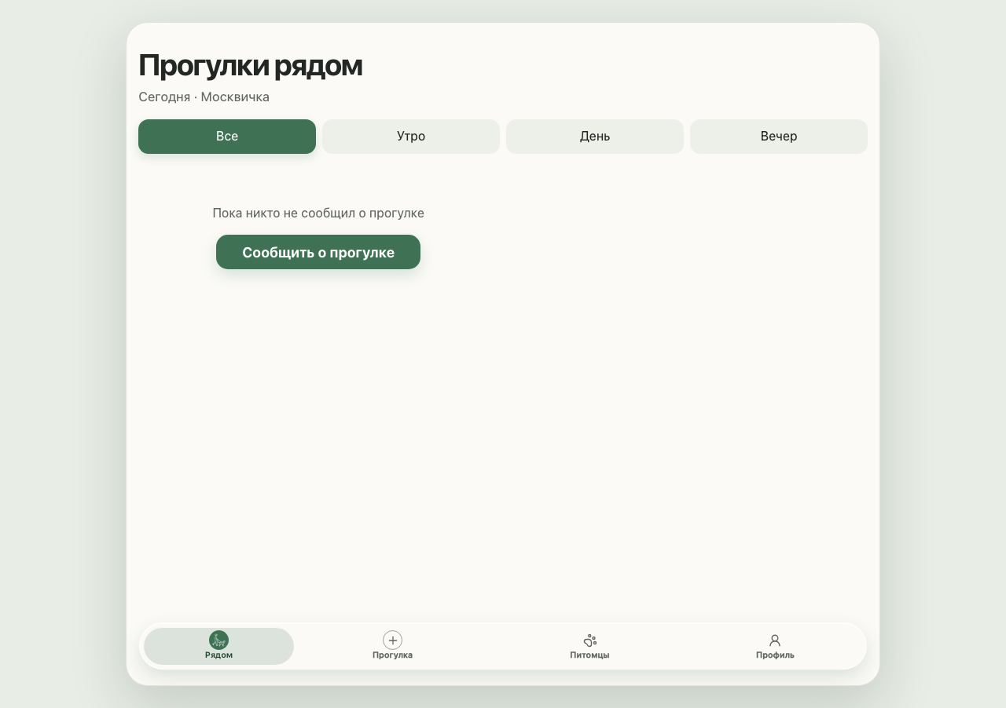
UI-04 | P0 | Готово | Аналитика → макет → разработка → тестирование | Убрать перекрытие последней карточки нижним dock | Пользователь всегда видит адрес и комментарий последней прогулки. | Последняя карточка списка может уходить под fixed dock. Текущая защита через MutationObserver и измерения DOM сложнее, чем нужно. | Реши перекрытие на уровне layout: дай scroll-контейнеру постоянный нижний padding, равный dock-safe-area с учетом safe-area-inset-bottom. Удали runtime-маскирование карточек и измерения через MutationObserver, если после проверки оно больше не нужно. | При 5+ карточках последняя карточка полностью выше dock; нет runtime-оверлея и лишних измерений; существующие dock e2e проходят. | screenshots/nearby-page.png; test-results/site-keeps-the-last-nearby-walk-card-above-the-bottom-dock/trace.zip | screenshots/after-nearby.png | UI-03/UI-04 responsive and dock e2e: 8 passed |  | 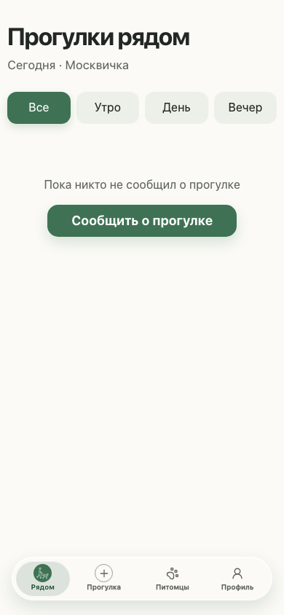
UI-05 | P1 | Готово | Аналитика → макет → разработка → тестирование | Упростить визуальную систему | Повышает иерархию, снижает визуальный шум и делает контент заметнее декора. | В интерфейсе много похожих радиусов, вложенных rounded-поверхностей, теней и glow-эффектов вокруг фото. | Сделай аккуратную токен-правку без ребрендинга: сведи радиусы к 3 уровням, оставь одну мягкую тень для карточек и одну для overlay, убери дублирующие glow у фотографий, сохрани зелёную палитру и существующие Lucide-иконки. | Карточки, поля и dock визуально различаются, декоративный шум уменьшился, контент и контраст не пострадали, скриншоты не показывают сломанных границ. | screenshots/nearby-page.png; screenshots/add-walk-page.png | screenshots/after-nearby.png; screenshots/after-announce.png | Visual QA: after-nearby and after-announce reviewed; lint and regression green
UI-06 | P1 | Готово | Аналитика → макет → разработка → тестирование | Сделать формы быстрее и понятнее | Сокращает когнитивную нагрузку и улучшает ввод на мобильной клавиатуре. | Необязательное фото визуально доминирует над обязательными полями, комментарий однострочный, а время и простые списки требуют кастомных контролов. | Перестрой форму питомца так, чтобы обязательные поля шли раньше необязательного фото. Замени comment input на textarea с тем же лимитом. Для времени используй нативный input type=time с сохранением ограничения будущего времени. Кастомные сложные списки не трогай там, где нужен combobox мест. | Фото вторично, комментарий многострочный и доступный, time control работает с клавиатурой, валидация и payload не изменились. | screenshots/add-walk-page.png | screenshots/after-announce.png | Native form controls e2e: 12 passed
UI-07 | P1 | Готово | Аналитика → макет → разработка → тестирование | Разделить loading, empty и error states | Пользователь понимает, что происходит, и может повторить неудачную загрузку. | Часть запросов проглатывает ошибки, поэтому ошибка может выглядеть как пустой список. Loading-состояния местами доступны только через visually hidden status. | Добавь явные состояния loading/empty/error для прогулок, питомцев и мест без новых зависимостей. Ошибку храни отдельно от пустого массива, показывай короткое сообщение и CTA «Повторить». Не маскируй неожиданные ошибки через catch(() => undefined). | Ошибка не выглядит как empty, retry повторяет запрос, loading виден визуально, empty-state содержит релевантный CTA, обычные успешные ответы не изменились. | screenshots/nearby-page.png | screenshots/after-nearby.png | Error/retry e2e: 4 passed
UI-08 | P1 | Готово | Аналитика → макет → разработка → тестирование | Закрыть базовые accessibility и motion gaps | Улучшает читаемость и делает интерфейс предсказуемым для пользователей с ограничениями движения. | Placeholder-текст не проходит AA по контрасту, а интерфейс почти не сообщает состояние переходами и не объявляет reduced-motion policy. | Подними контраст placeholder до WCAG AA на текущем фоне, добавь короткие transition только для интерактивных состояний, добавь prefers-reduced-motion: reduce, сохрани focus-visible и не вводи animation-библиотеку. | Placeholder contrast минимум 4.5:1, focus-visible остаётся заметным, transitions не срабатывают при reduced motion, lint и e2e проходят. | screenshots/add-walk-page.png; screenshots/browser-guide-android.png | screenshots/after-announce.png; screenshots/after-browser-guide.png | Accessibility/motion assertions plus full regression: 128 passed

